상품제안서
엘로 스틱 USB메모리 오블롱 | 상품코드: S41713

 |  |  |  |  |  |  | 02-713-8555 | www.synergygift.co.kr
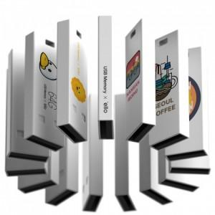

【상세/제작정보】

【인쇄/포장옵션】 | 풀칼라 / 포장지포장

【공급단가】 | 수량 | 100~ | 300~ | 1,000~ | 3,000~ | 5,000~
*VAT별도 | 8GB | 4,090원 | 3,990원 | 3,820원 | 3,730원 | 3,630원
 | 16GB | 4,770원 | 4,650원 | 4,460원 | 4,350원 | 4,230원
 | 32GB | 6,930원 | 6,760원 | 6,480원 | 6,320원 | 6,150원
 | 64GB | 8,060원 | 7,870원 | 7,550원 | 7,350원 | 7,160원

【상품 URL】 | https://www.synergygift.co.kr:443/src/goods_detail.php?gdno=41713

